List1
770, R1, S1 |  | 770, R1, S1 |  | 770, R1, S1 | M4
38000 - 3110295630 |  | 38000 - 3010305630 |  | 38000 - 0005135
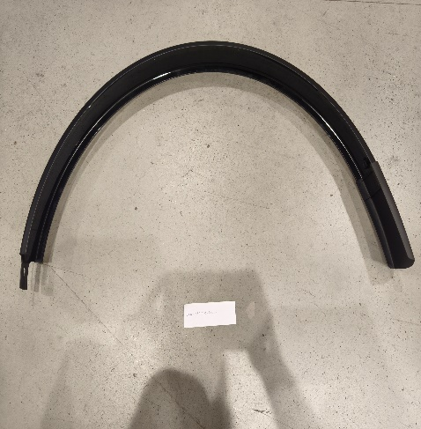

770, R1, S1 |  | 770, R1, S1 | M4*8 | 770
38000 - 3010734409 |  | 38000 -0002711 |  | 38000 - 953000281100
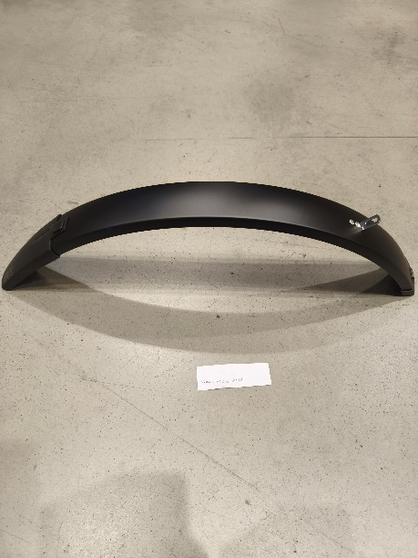

770 |  | 770 |  | 770 | M4*12
38000 - 953000280680 |  | 38000 - 3010255630 |  | 38000 - 0002905 (zlatý)

770 | M5*10 | 770 |  | 770 | M4
38000 - 0002904 (zlatý) |  | 38000 - 3009155630 |  | 38000 - 0002772 (zlatý)
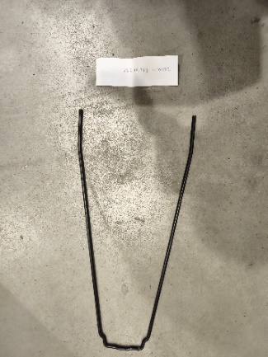
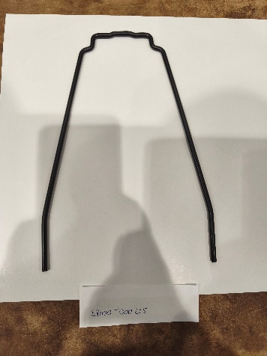

275 mm | 335 mm
770 |  | R1 , S1 |  | 024
38000 - 81270275 (335) |  | 38000 - 000225 |  | 51000 - 0005501

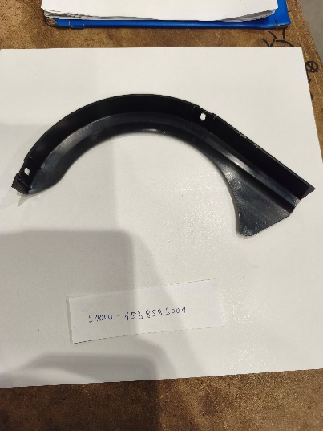

023 |  | 023, 024 |  | 071, 072
51000 - 0005500 |  | 51000 - 1545583001 |  | 51000 - 1538583001

072 |  | 071 |  | S1, R1
51000 - 0005511 |  | 51000 - 0005510 |  | 38000 - 200850

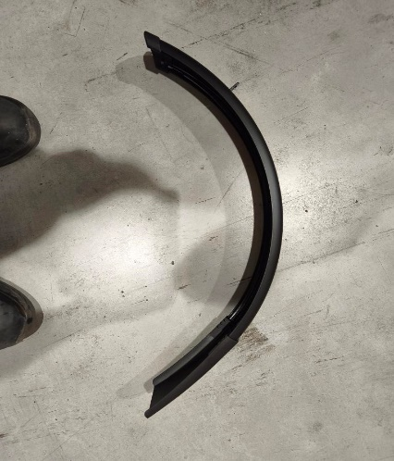

S1 |  | R1 |  | 002, 003
38000 - 200540S |  | 38000 - 200540R |  | 51000 - 6015395830

002 |  | 003 |  | 002, 003
51000 - 0005464 |  | 51000 - 0005463 |  | 51000 - 0002932

002, 003 |  | 003 |  | 002
51000 - 6011280100 |  | 51000 - 00003 |  | 51000 - 00002

